Imagen
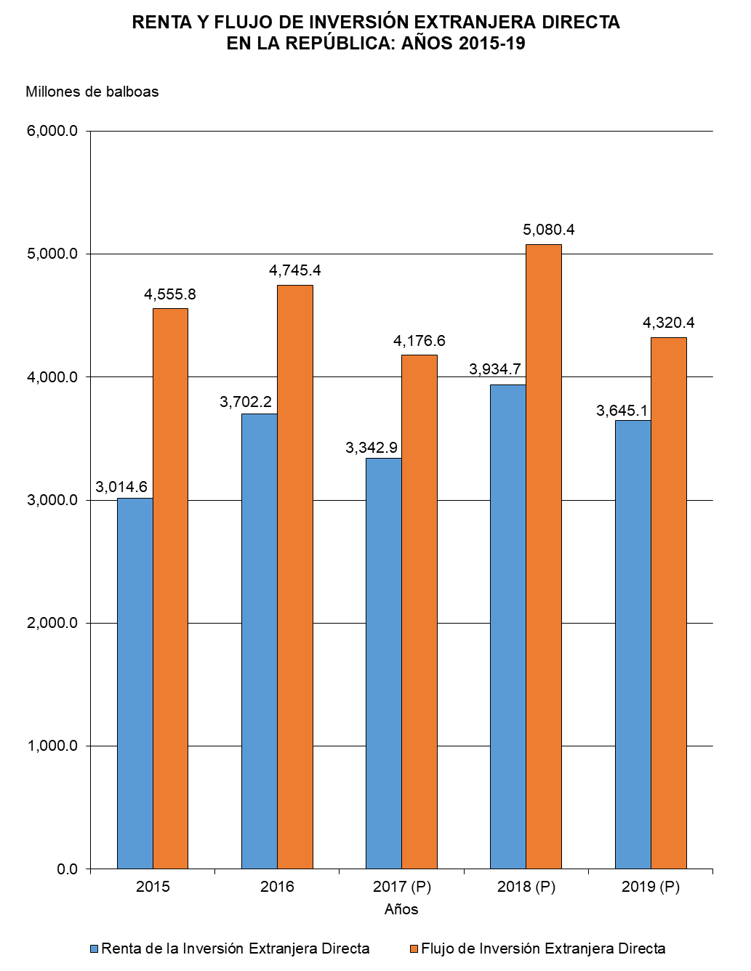

Gráfica Renta y Flujo IED BN
RENTA Y FLUJO DE INVERSIÓN EXTRANJERA DIRECTA EN LA REPÚBLICA: AÑOS 2015-19
 | Renta de la Inversión Extranjera Directa | Flujo de Inversión Extranjera Directa
2015 | 3,014.6 | 4,555.8
2016 | 3,702.2 | 4,745.4
2017 (P) | 3,342.9 | 4,176.6
2018 (P) | 3,934.7 | 5,080.4
2019 (P) | 3,645.1 | 4,320.4

Gráfica Renta y Flujo IED
RENTA Y FLUJO DE INVERSIÓN EXTRANJERA DIRECTA EN LA REPÚBLICA: AÑOS 2015-19
 | Renta de la Inversión Extranjera Directa | Flujo de Inversión Extranjera Directa
2015 | 3,014.6 | 4,555.8
2016 | 3,702.2 | 4,745.4
2017 (P) | 3,342.9 | 4,176.6
2018 (P) | 3,934.7 | 5,080.4
2019 (P) | 3,645.1 | 4,320.4

